상품제안서
쓰리세븐 바이브 자개 6종 손톱깎이세트 | 상품코드: S42390

 |  |  |  |  |  |  | 02-713-8555 | www.synergygift.co.kr
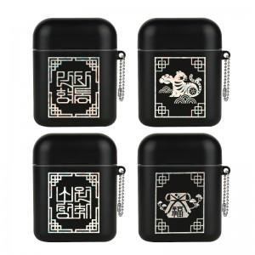

【상세/제작정보】

【인쇄/포장옵션】 | 스티커 / 포장지포장

【공급단가】 | 수량 | 50~ | 100~ | 300~ | 1,000~ | 5,000~
*VAT별도 | 단가 | 13,750원 | 13,000원 | 13,200원 | 12,700원 | 12,300원

【상품 URL】 | https://www.synergygift.co.kr:443/src/goods_detail.php?gdno=42390

